상품제안서
오아 라운드 미니 탁상형선풍기 | 상품코드: F18821

 |  |  |  |  |  |  | 02-412-0044 | www.easy1.co.kr
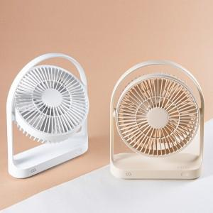 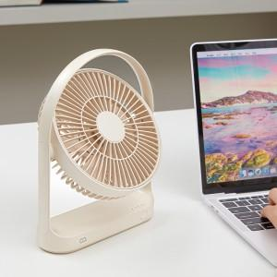 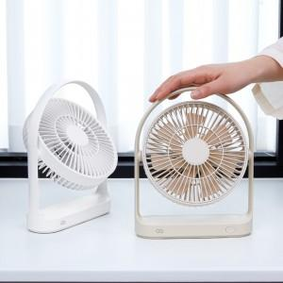

【상세/제작정보】 | 7엽날개 저소음 자연풍기능 무선선풍기

【인쇄/포장옵션】 | 레이저 / 포장지포장

【공급단가】 | 수량 | 20~ | 100~ | 300~ | 500~ | 1,000~
*VAT별도 | 단가 | 23,630원 | 23,270원 | 22,720원 | 21,810원 | 20,900원

【상품 URL】 | http://www.easy1.co.kr/src/goods_detail.php?gdno=18821

